Berechnung_Bruttolohn
Berechnung Lohndifferenz Bruttolohn bei Jahreswechsel

Zur Berechnung des Bruttolohnes ab dem neuen Jahr erfassen Sie bitte die Lohnklasse, Erfahrungsstufe und das Pensum, in welcher Sie aktuell entlöhnt wurden. Diese Angaben können Sie Ihrer Lohnabrechnung entnehmen, welche Sie auf dem Postweg erhalten. Beantworten Sie zudem die Frage, ob Sie einen Stufenanstieg gemäss GAV erhalten werden. Bitte beachten Sie, dass sich die Angaben auf die Lohntabelle der Verwaltung beziehen. Die Lohnbeträge werden auf 5 Rappen gerundet. |  | 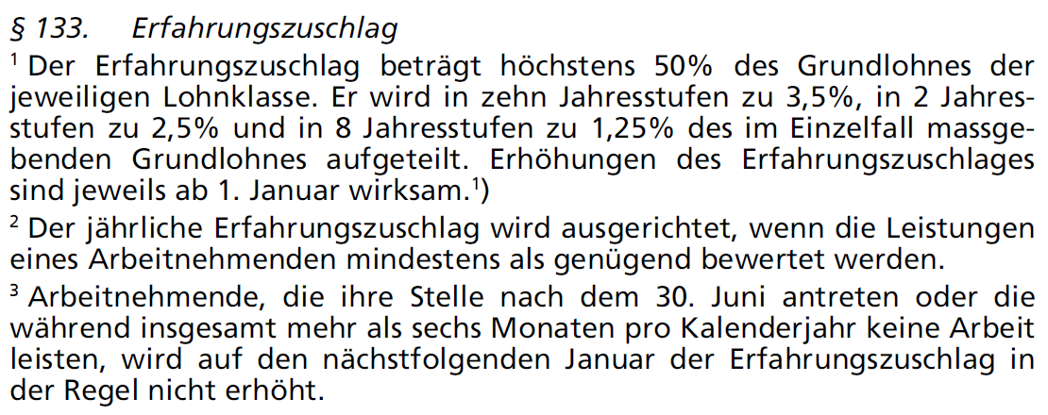

Lohnklasse | 17
Erfahrungsstufe 2025 | 13
Arbeitspensum | 100.00%
Erhalten Sie einen Stufenanstieg? | Ja
Erfahrungsstufe ab 2026 | 14

Bruttolohn im 2025: Teuerungsindex 123.1068
Jahreslohn inkl. 13. Monatslohn | 113,375.95
Monatslohn exkl. 13. Monatslohn | 8,721.25

Bruttolohn ab 2026: Teuerungsindex 123.8454
Jahreslohn inkl. 13. Monatslohn | 115,065.50
Monatslohn exkl. 13. Monatslohn | 8,851.20

Differenz zu Vorjahr
Jahreslohn inkl. 13. Monatslohn | 1,689.55
Monatslohn exkl. 13. Monatslohn | 129.95

17.11.2025 / rj

